表紙
株式会社ヒューマンリレーション様向け
勤務表作成ＷＥＢシステム
要件定義書

第1.15版 2016年6月24日

.

株式会社インフォメーションポート

要件定義
要件定義 |  |  | システム名 | 勤務表作成ＷＥＢシステム |  | 作成日 | 2016-06-01 | 作成者
 |  |  | 画面名 |  |  | 更新日 | 2016-06-15 | 更新者

 | １．.システムの目的
 |  | 現在Excelで管理している勤務表では、Officeのバージョンによる違い、プログラム修正後の再配布、
 |  | 古いバージョンでの作成などの問題が発生してしまう。
 |  | それらの問題を解決するため、ＷＥＢ化を行い、業務の効率化をはかる。

 | ２．システムの概要
 |  | １．機密性の高い情報があるため、ログイン画面をつける。
 |  | ２．各機能（勤務表作成、届書作成、提出版作成、社員マスタメンテナンス、祝日マスタメンテナンス）
 |  | を一つのシステムに統合し、メニュー画面からそれぞれのページへ遷移する。
 |  | ３．社員マスタメンテナンス、祝日マスタメンテナンスは管理者のみが使用可能となる。
 |  | ４．レイアウトは統一し、画面や項目は見やすく、スクロールが少ないようにする。
 |  | ５．各種データの管理にはデータベースを使用する。

 |  | ・概要図
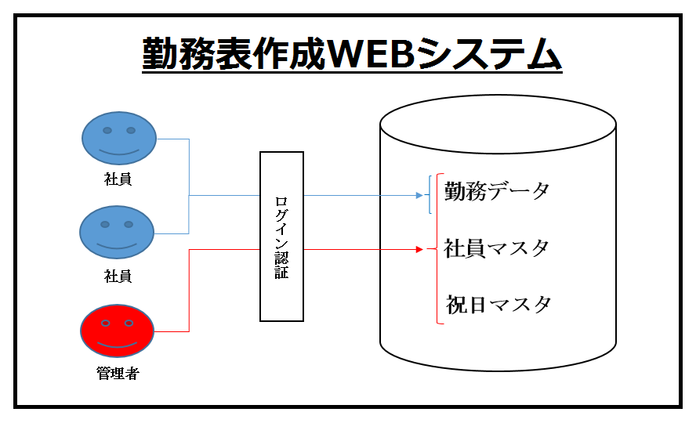

 |  |  |  |  | 1-1
要件定義 |  |  | システム名 | 勤務表作成ＷＥＢシステム |  | 作成日 | 2016-06-01 | 作成者
 |  |  | 画面名 |  |  | 更新日 | 2016-06-24 | 更新者

 | ３．機能の要件
 |  | 3-1 データベース作成
 |  | ・各データベースを関連付け、各画面の重複データが同時に変更されるようにする
 |  | ・データベースサーバーはHR社内のものを利用する

 |  | 3-2 各画面（機能）作成
 |  | ・各画面のレイアウトを統一する
 |  | ・画面や項目は見やすく表示し、ページのスクロールを最小限に抑える
 |  | ・各画面には会社ロゴを入れる
 |  | ・メニュー画面より、各ページへ遷移を可能とする
 |  | ・メインメニュー、各種作成画面、メンテナンス画面上部にメニューを表示し、
 |  | 各ページへ遷移を可能とする(ここでは遷移のみを行い、新規作成は行わない)

 |  | 3-2-1 開始画面（ログイン） |  |  |  | 3-2-6 社員マスタメンテナンス画面
 |  | ・社員ごとのログインID(メールアドレス)・パスワードを入力する |  |  |  | ・社員情報の管理を目的とする
 |  |  |  |  |  | ・管理者のみが実行可能
 |  | 3-2-2 メニュー画面
 |  | ・本画面から各機能を選べるようにする |  |  |  | 3-2-7 祝日マスタメンテナンス画面
 |  | ・社員マスタメンテナンス、祝日マスタメンテナンスは、 |  |  |  | ・祝日の管理を目的とする
 |  | 管理者のIDでログインした場合のみ使用可能となる |  |  |  | ・管理者のみが実行可能
 |  | ・勤務表、届書用基準内容の入力を可能にする

 |  | 3-2-3 勤務表作成画面 |  |  |  | 3-2-8 パスワード変更画面
 |  | ・ログイン中の社員としてデータを登録 |  |  |  | ・ログイン中のユーザーのパスワードを変更可能
 |  | ・勤務表、届書用基準内容に入力があれば、勤務表に値を自動入力する |  |  |  | ・ログイン時のパスワードは以下の制限を設ける
 |  | ・変更したい日付を選択し、入力内容を元に変更を行う |  |  |  | 英大文字、英小文字、数字、記号のうち、２種類以上を混在させる
 |  | ・祝日マスタを元に休日を自動入力する |  |  |  | 6文字以上とする

 |  | 3-2-4 届書作成画面
 |  | ・勤務表で届書区別が選択されている日付と区別を表示し、
 |  | 理由などを入力、登録できるようにする

 |  | 3-2-5 提出版作成画面
 |  | ・勤務表、届書が選択可能。選択したものを印刷用フォーマットとして表示し、
 |  | ブラウザにて印刷を行う

 |  |  |  |  | 1-2

